Notas Explicativas
COREN/PE Conselho Regional de Enfermagem de Pernambuco CNPJ: 11.674.777/0001-58
Nota Explicativa
Código: 0
Relatório sobre a Prestação de Contas do 3º Trimestre 2024
Prezados,
É com grande satisfação que apresentamos os Demonstrativos Contábeis relativo à prestação de contas referente ao Terceiro Trimestre do Exercício Financeiro de 2024. Este documento representa não apenas um registro de números, mas também uma narrativa detalhada do desempenho e da estratégia do Conselho Regional de Enfermagem de Pernambuco durante este período crucial.
No decorrer do terceiro trimestre de 2024, enfrentamos um cenário econômico e operacional desafiador, marcado por mudanças rápidas e inesperadas. No entanto, nossa resiliência e compromisso com a excelência nos permitiram navegar por essas adversidades com determinação e adaptabilidade.
Neste relatório, oferecemos uma análise abrangente das demonstrações contábeis, destacando não apenas os números, mas também os insights estratégicos por trás deles. Do balanço patrimonial à demonstração de resultados, cada seção reflete não apenas os resultados financeiros, mas também os esforços estratégicos que impulsionaram esses resultados.
Além disso, destacamos as principais iniciativas, conquistas e desafios enfrentados durante os três trimestres de 2024. Reconhecemos que o sucesso não é apenas medido em números, mas também na capacidade de superar desafios e aproveitar oportunidades para crescer e evoluir como organização.
Agradecemos sinceramente a confiança contínua dos nossos Diretores e Membros do Plenário, cujo apoio é fundamental para o nosso progresso. Reiteramos nosso compromisso com a transparência, a ética empresarial e a criação de valor sustentável para todos os profissionais de enfermagem do Estado de Pernambuco.
Sem mais delongas, convidamos vocês a explorar este relatório em detalhes. Que ele sirva não apenas como uma prestação de contas, mas também como uma fonte de inspiração e orientação para o futuro da nossa empresa.
Atenciosamente,
Recife, 08 de outubro de 2024,
Ediluci Cristiane Silva Santos
Contadora/Chefe do Departamento Financeiro
COREN-PE
CRC-PE024485/O-6
Código: 1 Reformulação de orçamento

1ª Transposição Ad referendum em 04/01/2024 por insuficiência de saldo na rubrica 6.2.2.1.1.01.33.90.033.001 - Passagens Aéreas, suportada pela rubrica 6.2.2.1.1.99.99.99 - Reserva de Contingência no valor de R$73.806,09 sem alteração do orçamento total, que permaneceu no valor de R$30.088.153,86 por se tratar de fato permutativo. Aprovada pela Decisão Coren-PE nº 011/2024; 2ª Transposição no valor de R$1.260.469,65, aprovada pela Decisão nº 015/2024; 3º Transposição no valor de R$518.064,89, aprovada pela Decisão nº 039/2024; 4ª Transposição no valor de R$313.805,52, aprovada pela Decisão nº 0098/2024; 1ª Reformulação no valor de R$17.316.045,94, aprovada pela Decisão Coren-PE nº 0099/2024 e homologada pela Decisão Cofen nº 88/2024; 5ª Transposição no valor de R$10.318,46, aprovado pela Decisão Coren-PE nº 133/2024; 6ª Transposição no valor de R$1.390.000,00, aprovado pela Decisão Coren-PE nº 0206/2024; 7ª Transposição no valor de R$185.500,00, aprovado pela Decisão Coren-PE nº 0214/2024; 8ª Transposição no valor de R$700.829,76, aprovado pela Decisão Coren-PE nº 256/2024.
Código: 2 Problemas para executar a baixa do RP da DIGA
Problemas para executar a baixa do RP da DIGA registrada junto ao suporte do sistema: "Conforme seu contato, registramos a ocorrência número: 344253 com a seguinte descrição: Cliente relata erro na tentativa de realizar pagamento processado de RP Nº 421 preenche todos os dados o sistema apresenta mensagem : Erro ao salvar pagamento".
Código: 3 Registros de restos a pagar
Alguns registros contábeis foram efetuados por uma das aprendizes de acordo com os comprovantes de pagamento em vez das datas dos extratos. Por essa razão, foi necessário rever os lançamentos e alterar as datas para que coincidissem com os extratos. Dessa forma, alguns registros que deveriam ser feitos em restos a pagar foram lançados no exercício de 2024 - a exemplo das baixas de nº118 e 120 - que não foram corrigidas por que os tributos já tinham sido recolhidos na oportunidade da conferência.
Pagamento de Fatura Celpe - Restos a pagar sem saldo a conta da Celpe do endereço Barão de São Borja não foi paga pois estava sem saldo. |  | Código: 4
Alteração de Procedimento Para Pagamentos (16/02/2024) | Código: 5

Com o acúmulo de retrabalho para lançamentos de liquidação, coleta de assinaturas, junção de comprovantes, lançamentos de baixa de pagamento e arquivamento, que acabaram se misturando e atrasando o processo de pagamento e arquivamento, consequentemente o de conciliação bancária, retornamos ao processo de pagamento com liquidação automática, para diminuir o retrabalho da parte contábil quanto da parte de tesouraria, a partir de 16/02/2024.
Código: 6 Pagamento da folha 01/2024
Consta uma diferença de R$315,20 no pagamento da folha conforme apontado na Nota de Análise 22/2024 AI/CG, devido a um erro no cadastro da agência e conta da colaboradora em questão. A falha foi corrigida no dia seguinte, de acordo com a amostra constante da Nota de análise 23/2024 AI/CG.
Código: 7 Problemas nos pagamentos feitos em 29/02/2024
Houve um problema na importação do líquido da folha de pagamento de 02/2024 em que os pagamentos em favor de Kathyelly Vitoria e Ivlin Ester não foram efetivados conforme comprovantes; dessa forma, foi necessário efetuar o pagamento no dia seguinte. Também foi efetuado o pagamento complementar das diárias solicitadas pela conselheira Juliana Gabriela, pois havia sido feito pagamento do valor de colaborador em vez de conselheiro. Essas ocorrências foram registradas na Nota de análise da auditoria de nº 36/2024.
Código: 8
Fechamento da 1ª Trimestral - ajustes de receitas - valores a identificar
Nº | Banco 11.359-X | Data | Qtde | Valor Original | Valor Registrado no Incorp | Valor a Identificar | Região
2956 | 6.2.1.2.1.07.08.01 - Transferências de Depósitos não Identificados | 02/01/2024 | 01 | R$ 5.470,04 | R$ 2.437,02 | R$ 3.033,02 | 003 - Crédito à Vista
2962 | 6.2.1.2.1.07.08.01 - Transferências de Depósitos não Identificados | 02/01/2024 | 01 | R$ 35.581,73 | R$ 34.326,11 | R$ 1.255,62 | 009. Crédito e- Commerce
2994 | 6.2.1.2.1.07.08.01 - Transferências de Depósitos não Identificados | 03/01/2024 | 01 | R$ 6.493,51 | R$ 5.618,21 | R$ 875,30 | 009. Crédito e- Commerce
2996 | 6.2.1.2.1.07.08.01 - Transferências de Depósitos não Identificados | 04/01/2024 | 01 | R$ 7.147,74 | R$ 4.958,46 | R$ 2.189,28 | 009. Crédito e- Commerce
2998 | 6.2.1.2.1.07.08.01 - Transferências de Depósitos não Identificados | 05/01/2024 | 01 | R$ 4.006,90 | R$ 421,26 | R$ 3.585,64 | 009. Crédito e- Commerce
2999 | 6.2.1.2.1.07.08.01 - Transferências de Depósitos | 08/01/2024 | 01 | R$ 11.160,72 | R$ 9.407,36 | R$ 1.753,36 | 009. Crédito e- Commerce
 | não Identificados
3000 | 6.2.1.2.1.07.08.01 - Transferências de Depósitos não Identificados | 09/01/2024 | 01 | R$ 2.840,10 | R$ 2.315,68 | R$ 524,42 | 009. Crédito e- Commerce
3001 | 6.2.1.2.1.07.08.01 - Transferências de Depósitos não Identificados | 10/01/2024 | 01 | R$ 1.937,02 | R$ 1.551,52 | R$ 385,50 | 009. Crédito e- Commerce
3002 | 6.2.1.2.1.07.08.01 - Transferências de Depósitos não Identificados | 11/01/2024 | 01 | R$ 3.800,25 | R$ 2.606,77 | R$ 1.193,48 | 009. Crédito e- Commerce
3057 | 6.2.1.2.1.07.08.01 - Transferências de Depósitos não Identificados | 01/02/2024 | 01 | R$ 477,80 | R$ - | R$ 477,80 | bk bank / Extrato (ESTORNO TRN)
3034 | 6.2.1.2.1.07.08.01 - Transferências de Depósitos não Identificados | 05/02/2024 | 01 | R$ 20.834,87 | R$ 20.510,05 | R$ 324,82 | 009. Crédito e- Commerce
3040 | 6.2.1.2.1.07.08.01 - Transferências de Depósitos não Identificados | 06/02/2024 | 01 | R$ 1.062,69 | R$ 817,65 | R$ 245,04 | 009. Crédito e- Commerce
3014 | 6.2.1.2.1.07.08.01 - Transferências de Depósitos não Identificados | 09/02/2024 | 01 | R$ 4.592,31 | R$ 4.280,71 | R$ 311,60 | 004. Crédito Parcelado
3053 | 6.2.1.2.1.07.08.01 - Transferências de Depósitos não Identificados | 14/02/2024 | 01 | R$ 7.318,00 | R$ - | R$ 7.318,00 | 003. Crédito à Vista
3055 | 6.2.1.2.1.07.08.01 - Transferências de Depósitos não Identificados | 14/02/2024 | 01 | R$ 19.658,60 | R$ 2.458,83 | R$ 17.199,77 | 004. Crédito Parcelado
3020 | 6.2.1.2.1.07.08.01 - Transferências de Depósitos não Identificados | 19/02/2024 | 01 | R$ 11.953,08 | R$ 11.509,64 | R$ 443,44 | 004. Crédito Parcelado
3047 | 6.2.1.2.1.07.08.01 - Transferências de Depósitos não Identificados | 21/02/2024 | 01 | R$ 3.772,48 | R$ 3.525,47 | R$ 247,01 | 009. Crédito e- Commerce
3027 | 6.2.1.2.1.07.08.01 - Transferências de Depósitos não Identificados | 23/02/2024 | 01 | R$ 4.083,80 | R$ 3.743,10 | R$ 340,70 | 004. Crédito Parcelado
3049 | 6.2.1.2.1.07.08.01 - Transferências de Depósitos não Identificados | 26/02/2024 | 01 | R$ 20.323,36 | R$ 19.997,18 | R$ 326,18 | 009. Crédito e- Commerce
3063 | 6.2.1.2.1.07.08.01 - Transferências de Depósitos não Identificados | 01/03/2024 | 01 | R$ 162,52 | R$ - | R$ 162,52 | Pix Recebido - Valeria Da
2963 | 6.2.1.2.1.07.08.01 - Transferências de Depósitos não Identificados | 11/03/2024 | 01 | R$ 15.453,83 | R$ 14.688,51 | R$ 765,32 | 004. Crédito Parcelado
 | Total Geral |  | 21 |  |  | R$ 42.957,82
Código: 9 Venda de Veículos
Venda de veículo Marca/Modelo: CORSA SEDAN CLASSIC 1.0 CHEVROLET PLACA PDH 7678 ANO FAB.20 15 MODELO 2015 - COR BRANCA, Chassi 8AGSU1920FR170503 POR MEIO DE LEILÃO. R$19.812,00 Venda de Veículos MODELO CORSA SEDAN CLASSIC 1.0 PLACA PDH 7458 CHEVROLET ANO FAB.2015 MODELO 2015 - COR BRANCA, CHASSI 8AGSU1920FR170465 POR MEIO DE LEILÃO. R$ 18.812,00 (10.406,00 + 8.406,00) .
Código: 10 Metodologia da Depreciação
Utilizamos o sistema Sispat.net da Implanta Informática onde realizamos a depreciação automática e integrado ao Siscont.net, sistema de contabilidade e financeiro, também da Implanta Informática. De acordo com a NBC T SP nº 16.9, a depreciação é definida como “a redução do valor dos bens tangíveis pelo desgaste ou perda de utilidade por uso, ação da natureza ou obsolescência.” Portanto, “faz-se necessário a devida apropriação do consumo desses ativos ao resultado do período, através da depreciação, atendendo o Princípio da Competência. O valor depreciado provocará uma variação patrimonial diminutiva.” (CARVALHO; CECATTO, 2011, p.821). Os métodos de depreciação, amortização e exaustão para o setor público são os mesmos aplicados no setor privado, sendo que NBC T SP 16.9 sugere uma das três metodologias de cálculo. Segundo Carvalho e Ceccato (2011), “a escolha do método de depreciação deve pautar-se por refletir o padrão em que os benefícios econômicos futuros ou potencial serviço do ativo serão consumidos pela entidade.” A norma estabelece os seguintes métodos: o método das quotas constantes; método das somas dos dígitos e o método das unidades produzidas. O que utilizamos no conselho é o mais conhecido: o método linear – quotas constantes. Falcão (2010) demonstra as seguintes comparações referentes aos métodos estabelecidos pela norma:
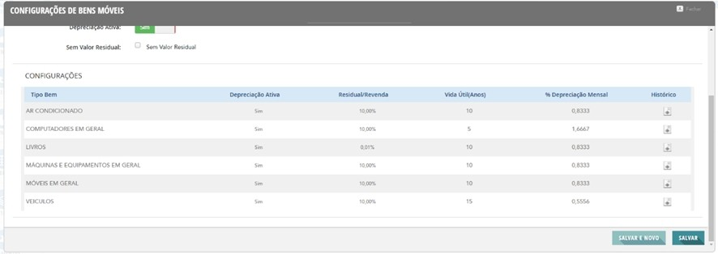
Segue exemplo:

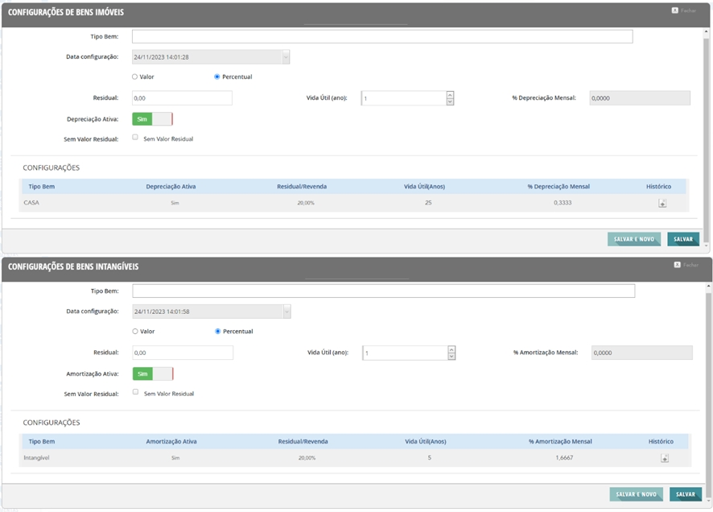
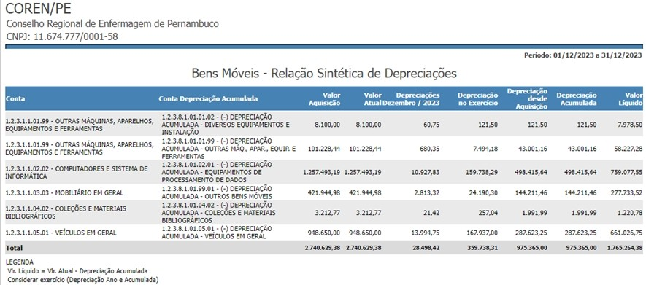
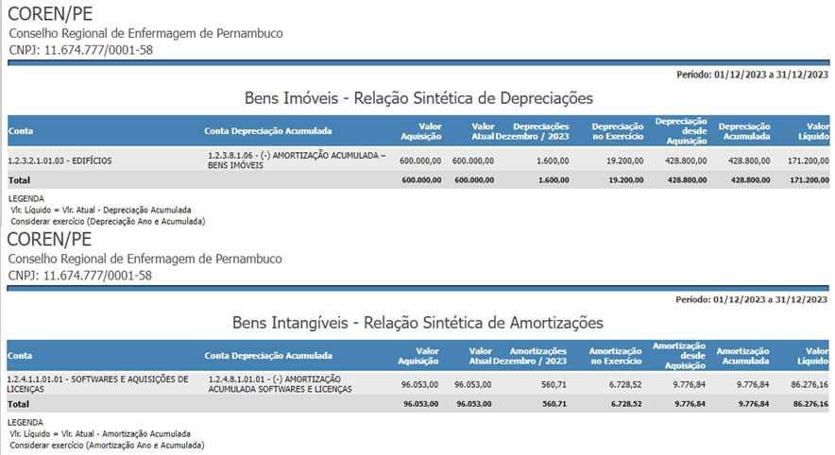

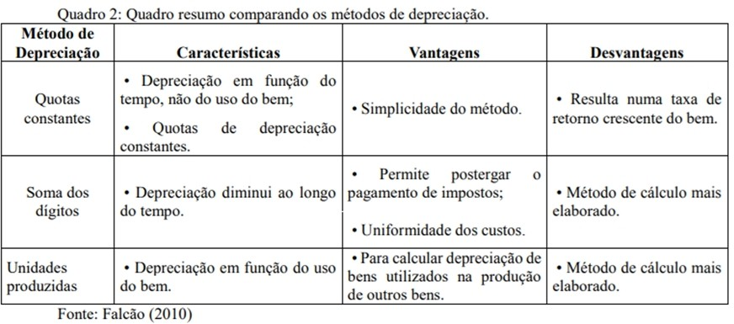

Cálculo para apuração da Cota Parte Pagamento 1telecom |  |  |  |  | Código: 11 Código: 12
APURAÇÃO DO VALOR TRANSFERIDO AO COFEN (LEI5.905/73, ART. 10)
3º TRIMESTRE 2024
Item | NATUREZA DA RECEITA | VALOR R$
1 | Receita de Contribuições | R$ 17.695.959,68
2 | Receitas de Serviços | R$ | 3,897,524.50
3 | Transferências Correntes | R$ | 82,020.00
4 | Outras Receitas Correntes | R$ | 5,074.93
A | BASE DE CÁLCULO ART. 10 | R$ 21.680.579,11
B | TRANSFERÊNCIA CALCULADA (A x 25%) | R$ 5.420.144,78
C | TRANSFERÊNCIA INFORMADA - REGIONAL | R$ | 5,035,798.71
D | Diferença a ser repassada | R$ | 384,346.07
Ocorre que, foi emitido o Empenho nº 026 para a Sede e nº 073 para as Subseções deste Coren, para o período de vigência de contrato 28 de abril a 31 de dezembro de 2023, da empresa 1 Telecom Serviços de Tecnologia em Internet LTDA. Até o mês de

outubro de 2023 os dois empenhos foram executados devidamente e nos meses de novembro e dezembro de 2023, por entender que se tratava de nota fiscal em duplicidade, uma vez que a empresa divide o valor total do contrato em dois tipos de serviços: serviço de comunicação multimídia e serviço de provimento de acesso a internet - SVA, o Departamento Financeiro passou a executar metade do valor da fatura para o contrato.
Diante disso, no final do exercício para o contrato e respectivo empenho das Subseções, houve uma sobra no Empenho, que foi anulado deixando de ser inscrito em resto a pagar.
No período de 2023 ate meados de outubro/2023 a 1Telecom emitia apenas 1 nota para a Sede no valor de aproximadamente R$:626,20 , e a partir do mês 11/2023 começou a emitir duas notas fiscais no valor de R$: 313,10 cada nf referente a cada serviço, porem pensávamos que era a mesma NF e o financeiro pagava apenas 1 NFS pois a outra nf seria apenas um espelho e também pois pensávamos que o fiscal tivesse conseguido um desconto no valor da mensalidade, então ficou em aberto a duas notas da competência 11/2023 e 12/2023 que foi informado pelo fornecedor, aonde verificamos e realizamos o pagamento.
Total das duas notas mensais são de 626,20, estava sendo paga só uma.
A NF 111282 referente a competência 12/2023 foi paga no empenho 26 (SUBSEÇÃO) feito para pagamento dentro da competência 02/01/2024 a 27/04/2024, após verificado que a nf 111282 estava no empenho incorreto, foi feito um novo empenho para informar como restos a pagar do ano 2023 porém não foi solicitado a tempo hábil a Ruben pois o mesmo está em viagem do SEMAD no dia 22/04/2024.
O mesmo ocorreu com o empenho 73(SEDE), onde foi feito para o período de 02/01/2024 a 25/04/2024 e ocorreu que foi feito pagamentos competência 11/2023 e 12/2023 no empenho incorreto que era para ter pagos em restos a pagar, foi feto também um novo empenho para a correção sendo pago neles as notas 134253 / 111283 / 134168.
Código: 13
Teixeira de Arruda Ltda - Anulação de Empenho Nº 210
Foi realizado a anulação do Empenho Nº 210, pois verificamos que já havia um empenho para os pagamentos destinados de Empenho Nº 116.
Fizemos o estorno do pagamento feito no Empenho 210, no valor de R$: 260,50 e pagamos no Emp. Nº 116.
Código: 14 Mapros Competência 04/2024
Ao fazer o pagamento da nfse 23640 competência 04/2024 passou despercebido a retenção do ISS Fonte, foi visto que não foi feito a retenção apenas no dia 06/05/2024, entrei em contato com o Financeiro da Mapros solicitando o Reembolso de R$:23,25 referente ao iss, foi alterado o pagamento incluindo a retenção de 5% do ISS. Valor foi devolvido pela Mapros no dia 07/05/2024 no valor de R$: 23,50, porem o valor devido é de R$: 23,25, a
diferença de R$: 0,25 foi lançado na receita na contabilidade.
Código: 15
Inclusão da Memoria de calculo no histórico dos Empenhos
Considerando reunião em sala com a presença do Sr. André Setor de Contabilidade, Sra. Ediluci Chefia do Financeiro e Sr.Danilo Controlador Geral, ficou acordado que nos históricos dos Empenhos passarão a constar a informação do valor Global do Contrato assim como o valor mensal.
Ficou acordado ainda que todos os empenhos emitidos no ano de 2024, a medida que for identificado serão feito os ajustes no histórico mencionando essa Nota Explicativa.
Código: 16 Aluguel Eduardo Henrique Galindo Coutinho
Mediante solicitação de Empenho conforme Despacho Nº 283/2024-DCC / PAD 193/2023. Foi solicitado empenho no valor de R$: 20.560,00 porem na rubrica só tem disponível o valor de R$: 19.357,62, o valor restante de R$: 1.202,38 vai ser solicitado por meio da 6º transposição, e assim que finalizado será feito um empenho complementar com o valor.
Código: 17 Pagamento de Funcionários da Diplomata
Considerando o Memorando 0039/2024 da Gestão de Pessoas, que solicita o pagamento mensal da folha de maio/2024 dos funcionários da Empresa Diplomata, o qual deve ser realizado até o quinto dia útil do mês subsequente ao vencido, conforme estipulado no artigo 459 da CLT, é crucial destacar que a Administração Pública não pode permanecer inerte diante do não pagamento da remuneração dos trabalhadores terceirizados. Essa responsabilidade é respaldada pela legislação vigente. Especificamente, o artigo 71 da Lei nº 8.666/1993 estabelece que a inadimplência da empresa contratada em relação aos encargos trabalhistas, fiscais e comerciais não transfere à administração pública a responsabilidade pelo pagamento. No entanto, a administração pública pode reter pagamentos devidos à empresa contratada para assegurar o cumprimento dessas obrigações trabalhistas e previdenciárias. Conforme o Parecer Jurídico nº 260/2024 – Proger, que conclui pela viabilidade do pagamento direto dos salários de maio de 2024 aos empregados da Empresa Diplomata, é recomendado ainda a retenção dos valores correspondentes a faturas pendentes de pagamento. Essa ação deve ser realizada dentro dos limites orçamentários estabelecidos, conforme informado pela Controladoria no Despacho nº 249/2024.
Valor pago total aos funcionários de R$ 28.039,54, este valor será descontado na NFSe em aberto.
Feito um novo Empenho de Nº 1137/2024 para realizar os pagamentos dos Encargos de INSS em uma guia a parte referente a competência 06/2024.
Pagamento rescisório conforme Memorando Nº 0047/2024 Gestão de Pessoas Protocolo 2086/2024 , Parecer Jurídico N 289/2024 - Proger/Coren-PE - DESPACHO Nº 01855/2024-DIPRE
Código: 18
Ajuste de Perdas de Créditos Tributários do LP para o CP
Desde o final do último exercício identificamos que o Ativo Realizável a Longo Prazo estava negativo, o que nos fez reavaliar o método utilizado no lançamento de Ajustes para perdas de Créditos, e com a orientação do Contador do Cofen, Sr. Marcelo Medeiros, pudemos identificar que também deveríamos realizar os lançamentos no Curto Prazo. No mês de Junho foi realizada essa alteração nos critérios de lançamentos de Ajustes para Perdas de Créditos, atualizando para também no Curto Prazo, utilizando os seguintes lançamentos:
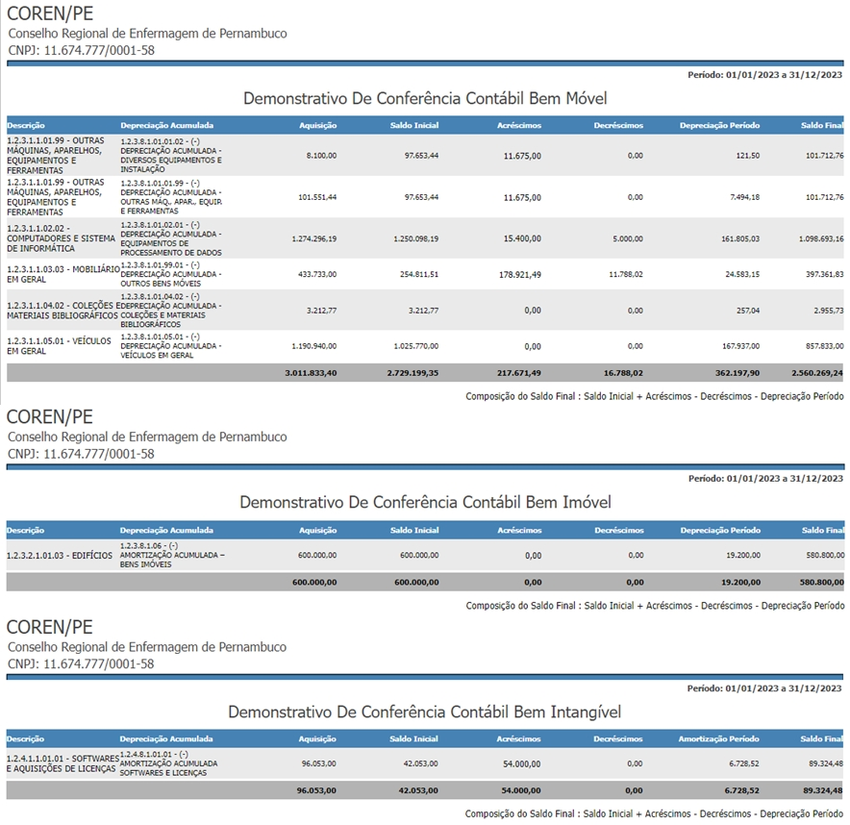

D - 1.2.1.1.1.99.01 - (-) AJUSTE DE PERDAS DE CRÉDITOS TRIBUTÁRIOS R$3.363.864,45 D - 1.2.1.1.1.99.04 - (-) AJUSTE DE PERDAS DE DÍVIDA ATIVA TRIBUTÁRIA R$499.998,38 C - 1.1.2.9.1.01.04.02 - Anuidade de Pessoa Física R$3.363.864,45 C - 1.1.2.9.1.04.04.02 - Anuidade de Pessoa Física R$499.998,38
INADIMPLÊNCIA DO EXERCÍCIO, DE EXERCÍCIOS ANTERIORES E DÍVIDA ATIVA (janeiro a junho/2024) | 79,992,180.03
INADIMPLÊNCIA DO EXERCÍCIO | 81,773,072.32
1.1.2.1.1.02.02 - TAXAS PELA PRESTAÇÃO DE SERVIÇOS | 6,554,212.71
1.1.2.1.1.04.03 - ANUIDADE DE PESSOA FÍSICA | 75,218,859.61
INADIMPLÊNCIA DE EXERCÍCIOS ANTERIORES | 1,058,155.03
1.1.2.5.1.99.02 - ANUIDADE PESSOA FÍSICA | 1,058,155.03
(-) AJUSTE DE PERDAS DE CRÉDITOS A CURTO PRAZO | -3,863,862.83
1.1.2.9.1.01.04.02 - Anuidade de Pessoa Física | -3,363,864.45
1.1.2.9.1.04.04.02 - Anuidade de Pessoa Física | -499,998.38
DÍVIDA ATIVA - LP | 1,024,815.51
1.2.1.1.1.04 - DÍVIDA ATIVA TRIBUTÁRIA | 1,078,723.62
(-) AJUSTE DE PERDAS DE CRÉDITOS A LONGO PRAZO | -53,908.11
1.2.1.1.1.99.01 - (-) AJUSTE DE PERDAS DE CRÉDITOS TRIBUTÁRIOS | -46,932.20
1.2.1.1.1.99.04 - (-) AJUSTE DE PERDAS DE DÍVIDA ATIVA TRIBUTÁRIA | -6,975.91
Código: 19
Bloqueio Judicial - lançamento contábil
D - 1.1.3.5.1.05 - VALORES APREENDIDOS POR DECISÃO JUDICIAL R$2.342,34 C - 1.1.1.1.1.19.19 - CEF Ag 2717 c/c 176-5 R$2.342,34
No mês de Junho identificamos um Bloqueio Judicial na Conta Corrente 11.359-X, do Banco do Brasil, e posteriormente na Conta Corrente 176-5, da Caixa Econômica Federal. Entramos em contato com os Gerentes de Conta de ambos os bancos, e os mesmos nos retornaram com a mesma informação (Processo Judicial 00109103020234058302 da 24ª Vara Federal de Caruaru - Tribunal Regional Federal da 5ª Região). Já comunicado à Presidência e à Procuradoria Geral para identificação do referido processo informado pelas Gerências da Conta, e aguardando posicionamento da possibilidade em retornar o valor para o Coren-PE ou não. Em caso negativo, realizar emissão de Empenho para realizar o pagamento da despesa já transferida para a justiça (21/06/2024).
Código: 20
Pagamento de Dinilza Complementar 08/2023 a 12/2023 e 01/2024 a 03/2024
Foi realizado o pagamento a Dinilza Nº 11875 considerando a formalização do 3° termo aditivo ao contrato de locação do imóvel que sedia a subseção desta autarquia no município de Garanhuns-PE, cujo período de vigência é de 12/08/2023 a 11/08/2024 (pág. 322), onde o valor da mensalidade da locação foi reajustado para R$ 4.000,00 (quatro mil reais) a partir de então; considerando que foi identificado por esta gestão de contratos a inobservância do fiscal de contrato, à época, acerca do valor dos aluguéis pagos pelo regional durante o período dos meses de competência de agosto de 2023 a março de 2024, onde o mesmo permaneceu no montante de R$ 3.500,00 (três mil e quinhentos reais), sendo apenas verificado e ajustado o pagamento do valor correto pelo respectivo fiscal de contrato a partir do mês de competência de abril de 2024 na quantia correta de R$ 4.000,00 (quatro mil reais); considerando que eventualmente o empenho para os valores devidos referente ao exercício de 2023 não se encontra mais disponível, em razão da mudança para o exercício 2024; considerando que o débito em menção referente ao exercício 2023 em favor da contratada totalizou o montante de R$ 2.316,66 (dois mil e trezentos e dezesseis reais e sessenta e seis centavos) que corresponde o período dos meses de competência de agosto a dezembro de 2023, cujo valor não foi contemplado no orçamento do exercício 2024; Respectivo pagamento no valor de R$ 2.316,66 (05 meses proporcionais) para fins de quitação do valor retroativo referente ao período de competência de agosto a dezembro de 2023, Conforme Despacho nº 068/2024-DLCC. Também foi realizado Complemento do pagamento referente ao período janeiro a março de 2024 onde estava sendo pago o valor de R$ 3.500 e o correto seria R$ 4.000 conforme despacho nº 068/2024- DLCC.
Código: 21 CAPEF anulação de empenho
Foi solicitado a Anulação Nº21/2024 parcial do Empenho da CAPEF nº 54/2024, pois foi verificado que a DLCC pediu o empenho muito maior que o planejado no orçamento para 2024, e com o valor fixo da parcela não haveria alteração mensal de valores, sobraria o valor de R$ 56.086,66, para liberar o valor para outros empenhos que venham a ser solicitado, foi então realizado a anulação do empenho conforme despacho nº 350/2024 - DCC.
Código: 22 Liquidação de Allan Regis
Havia duas liquidações sem pagamento de Nº 2168 e 2169, foi feito o estorno de ambas, pois estava comprometendo o orçamento e também não houve o pagamento das liquidações em questão.
Código: 23 Desconto plano Odontológico
Não houve emissão de nota fiscal da hapvida e nem da sempre odonto, porem como há o desconto em folha para ser estornado no pagamento, foi lançado uma baixa de pagamento de nº 12201, para conseguir concluir com o pagamento da folha e incluir o desconto do plano odontológico na folha da competência 07/2024.
Página:11/11 Evite imprimir. Colabore com o meio ambiente.

